关系图
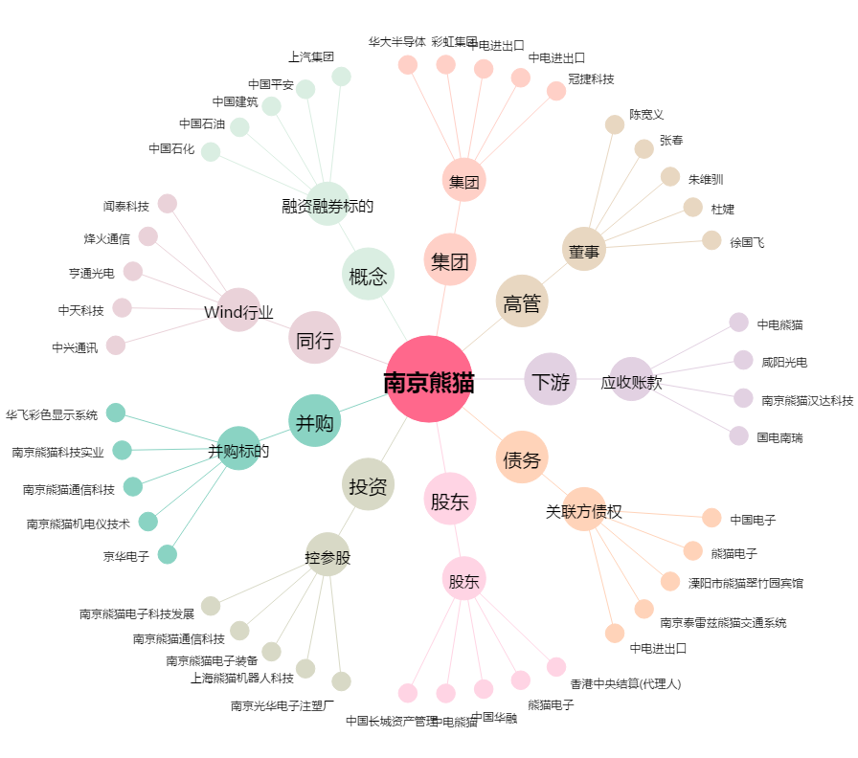
南京熊猫[600775.SH] - 关系概览图

